Table des matières
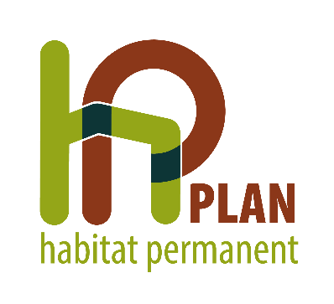

 |  |  |  | ETAT DES LIEUX 2023

PLAN HP de |  |  | FROIDCHAPELLE

Table des matières:
1. | EQUIPEMENTS HP
2. | EQUIPEMENTS RECONVERTIS EN HABITAT VERT
2.1. |  | PUBLIC HP
2.2. |  | HABITAT ET OCCUPATION
2.3. |  | RELOGEMENTS EN LOGEMENT TRADITIONNEL PRIVÉ OU D'UTILITÉ PUBLIQUE
3. | VALIDATION DE L'ÉTAT DES LIEUX

